FDP
Zephräel Akhazriel

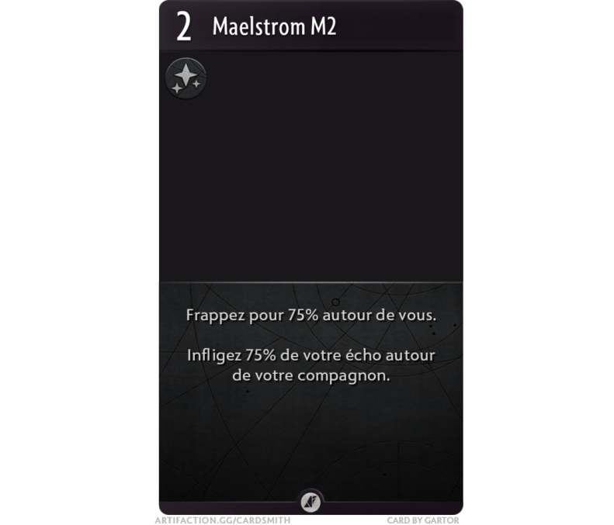
COMPETENCES |  | MOD.EXTERNE | TOTAL | ATTRIBUTS |  | MOD. EXTERNE | TOTAL
Acrobaties | 31.2 |  | 31.2 | Force | 16 |  | 16
Affinité magique | 8.25 |  | 8.25 | Constitution | 15 |  | 15
Arcanes | 16.375 |  | 16.375 | Habilité | 26 |  | 31.2
Athletisme | 15.5 |  | 15.5 | Intelligence | 15 |  | 16.5
Dégâts | 10.13 |  | 10.13 | Sagesse | 16 |  | 16
Discretion | 27.4 |  | 27.4 | Social | 13 |  | 13
Echo | 9.75 |  | 9.75
Intimidation | 13.75 |  | 13.75 | VIGUEUR | 20
Investigation | 15.275 |  | 15.275 | Mana | 12
Lien | 8 |  | 8
Nature | 16.1 |  | 16.1
Passe passe | 31.2 |  | 31.2
Perception | 16.25 |  | 16.25
Perspicacité | 13.6 |  | 13.6 | DEGATS |  | MOD. EXTERNE | TOTAL
Persuasion | 13 |  | 13 | Dégats | 10.13 |  | 10.13
Supercherie | 13 |  | 13 | Affinité magique | 8.25 |  | 8.25
Sang-froid | 15.7 |  | 15.7 | Lien | 9 |  | 9
Mana | 11.375 |  | 11.375 | Echo | 9.75 |  | 9.75

Inventaire
 | Epée courte : 120% des dégâts [12] + 1d6. Polyvalent.
 | Poignard : 50% des dégâts [5] + 10% de l’habilité [3] {= 8}+ 1d4. Bonus aux dégâts si utilisation roublarde.
 | Arme d’hast : 50% des dégâts [5] + 10% de la force [2] + 10% de l’habilité [3] {=10} + 2d3. Si sur une monture qui charge, doublez les dégâts.
 | Amure d’infanterie : 20% d’armure physique.

